Capteurs de températures
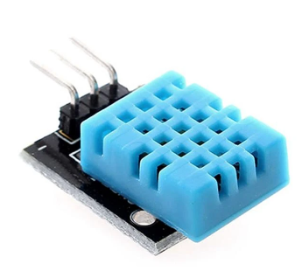
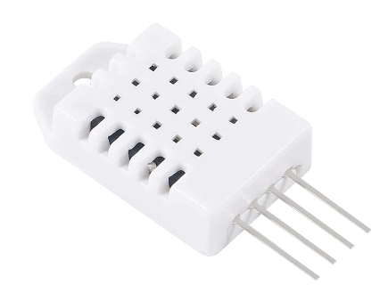
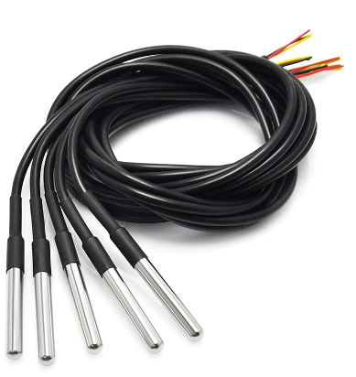
Capteurs | DHT11 | DHT22 | Sonde DS18b20
Incertitude de mesure | ±2°C | ±0,5°C | ±0.5°C
plage de température | 0°C à +50°C | -40°C à +80°C | -55 à 125 ° C
Temps de réponse | <5s | <3s | <750ms
Tension d'alim | 3 à 5 volts | 3 à 5 volts | 3 à 5 volts
Consomation d'énergie (max) | 1,5 mA | 1,5 mA | 1,5 mA
Prix (fdp + tva à 1,65€ compris) | 2.14 € | 2.14 € | 3.65 €

Capteurs de présence
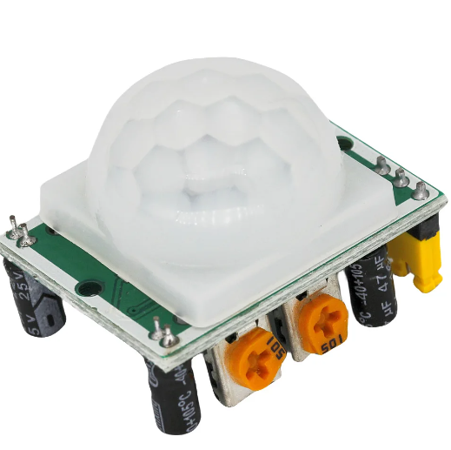
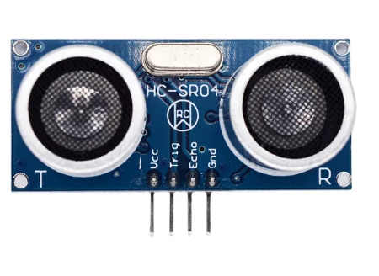
Capteurs | PIR | Capteur à Ultrason
Portée de détection : | 7m | 4m
Angle de couverture : | 110° | 15°
Consomation d'énergie | ≤ 65 mA | 15mA
Courant de repos | 50μA | 2mA
Temps de réponse | 1ms | quelques ms
Prix | 2.64 € | 2.14 €

Sirène
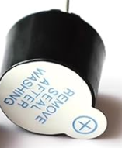
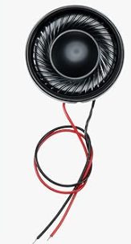
Solutions | Buzzer Actif | Haut parleur
Volume sonore | 70/95dB | 70/110dB
Consomation | <25mA | 140mA
Taille | 12*15mm | 2,8 cm de diam et 6mm d'epaisseur
Prix | 7.59 € | 9.59 €

Reconaissance des visiteurs
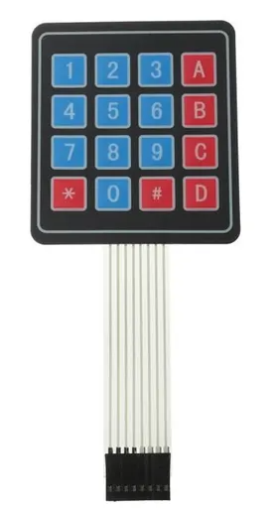
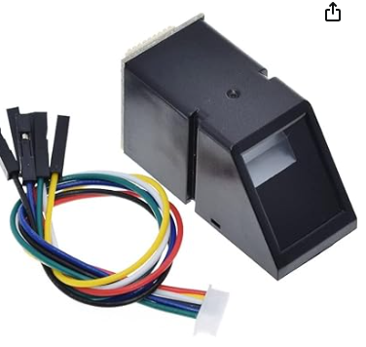
 | Module RFID RC522 | Clavier a code | Reconaissance faciale | Empreinte digitale
AlimentationTension d'alim | 3,3 a 5v | 3,3v a 5v | 4,75 a 5,25v | 3,3V
Courant d'alim | 13 a 26 mA | 100mA | 50mA | 60mA
Posibilité d'acceuillir des visiteurs | Il faudrait plus de carte pour des visiteurs | Il faudrait 1 code visiteur | Il faudrait faire reconnaitre au programmme l'identité des visiteurs autorisées | Faire reconnaitre au préalable les empreintes des potentiels visiteurs
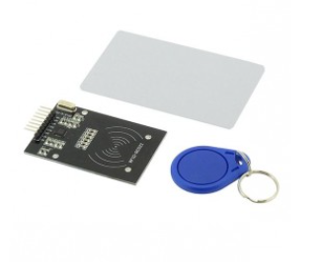
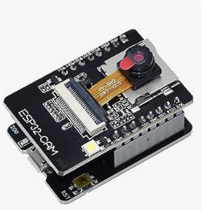
Prix | 9.90 € | 5.25 € | 26.99 € | 19.99 €

Panneaux
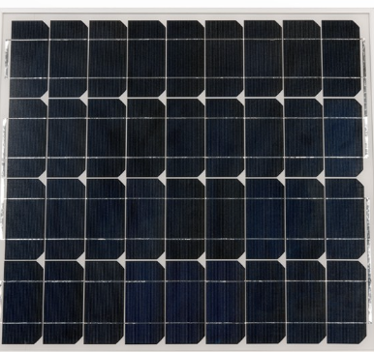
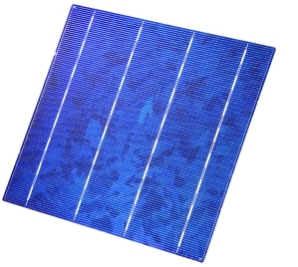
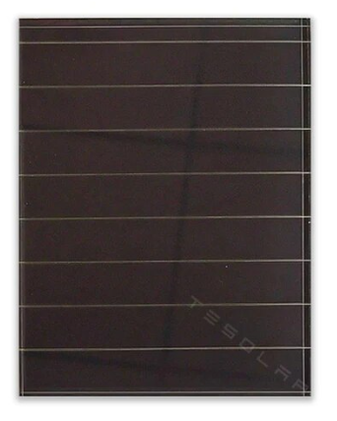
Type de cellulles | monocristallines | polycristallines | amorphes
Rendement | 15 a 22% | 10 a 13% | 5 a 10%
Coût | Élevé | Moyen | Faible

Eclairage
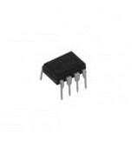
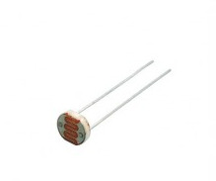
SOLUTIONS | Photorésistance | Horloge RTC
Dévellopement | Plus simple (gestion valeur de resistance) | Gestion de l'horloge plus compliqué
Prix | 0.90 € | 6.50 €

Chauffage
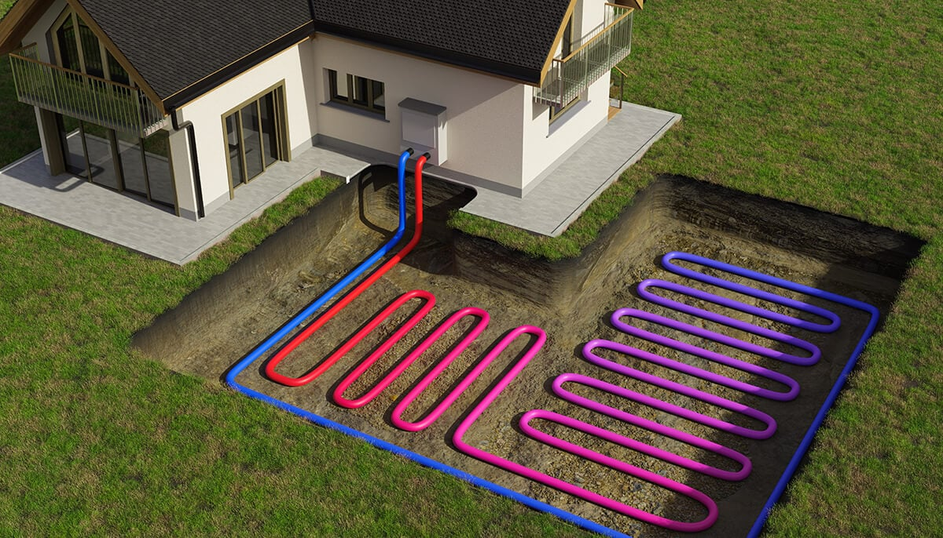
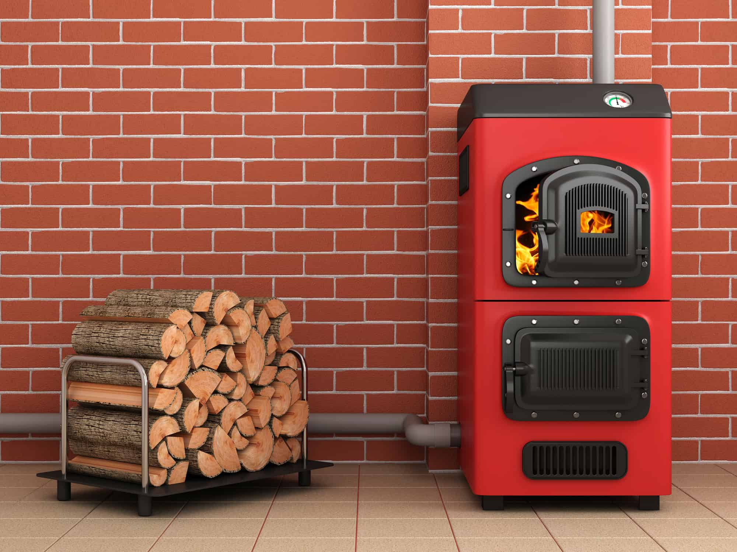
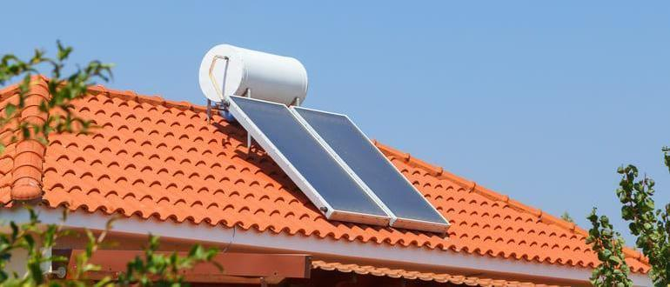
Solutions | PAC Géothermique | Chaudière biomasse | Chaudière gaz à haute performance énergétique | Système solaire combiné
Impacts environementale (Emissions de Co2 par rapport a une chaudière traditionelle | -60% | -70% a 90% | -15% a -30% | Plus faible mais pas quantifiable
Rendement | 80% | entre 70% et 90% | 90% à 98% | 30% (dans notre région)
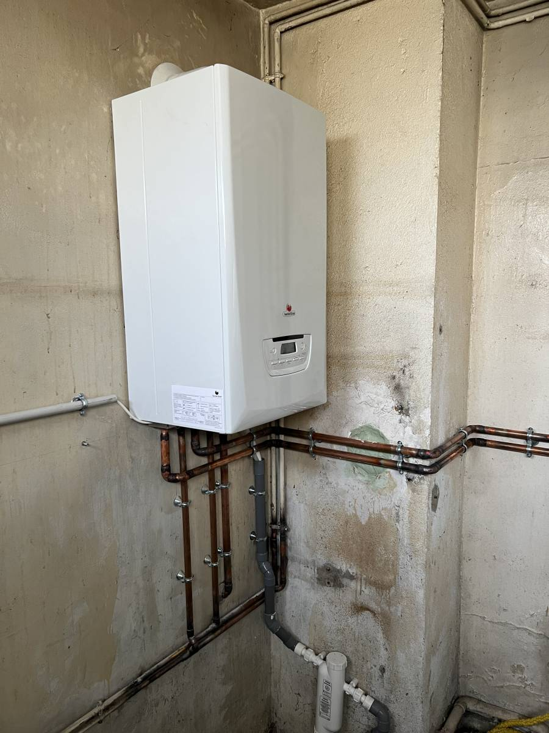
Prix | Jusqu'a 15000€ | Jusqu’à 25000€ | Jusqu’à 6000€ | Jusqu’à 18000€

